상품제안서
마이크로소프트 스컬프트 어고노믹 데스크탑세트 | 상품코드: F14499

 |  |  |  |  |  |  | 02-412-0044 | www.easy1.co.kr
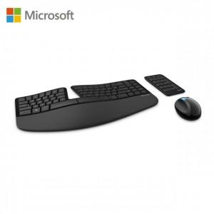

【상세/제작정보】

【인쇄/포장옵션】 | 레이저 / 별도문의

【공급단가】 | 수량 | 10~ | 30~ | 50~ | 100~ | 300~
*VAT별도 | 단가 | 132,950원 | 130,820원 | 127,630원 | 124,440원 | 122,310원

【상품 URL】 | https://dev.easy1.co.kr:443/src/goods_detail.php?gdno=14499

